缺陷描述
缺陷描述
跟踪记录 |  | 实际完成时间 | 2018-12-15 | 复审时间 | 2018-12-24
 |  | 开发组负责人签字 |  | 复查人签字 | 赵冬冬
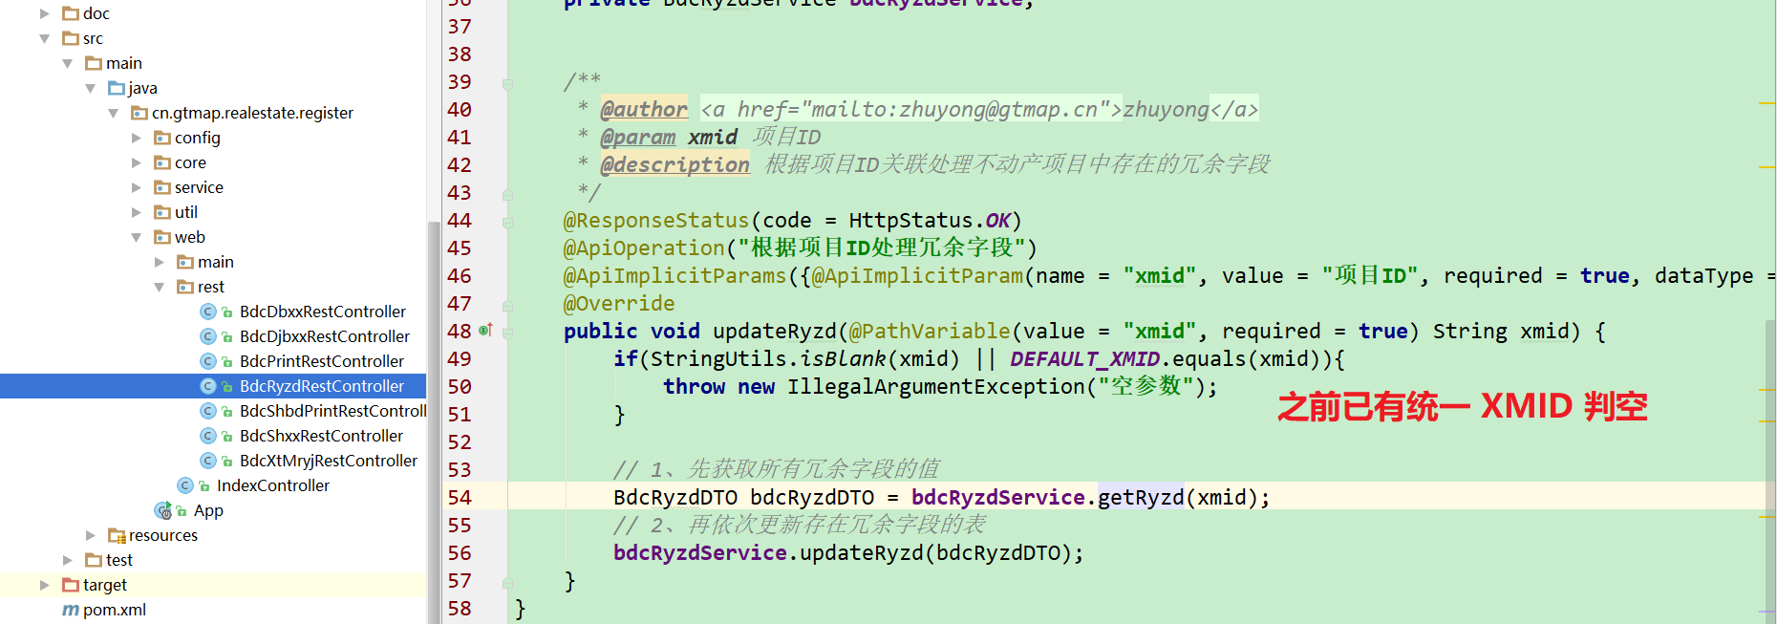
 |  | 复查意见
缺陷1
缺陷描述 | 缺陷截图 |  | 缺陷说明 |  | 缺陷已完成截图
 | 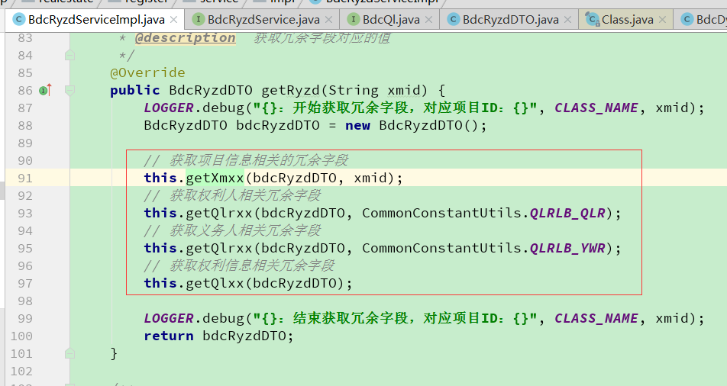 |  | 建议增加返回值的定义，增加可读性； 建议在service层增加参数空值判断，避免用到的地方都进行空值判断； |  | 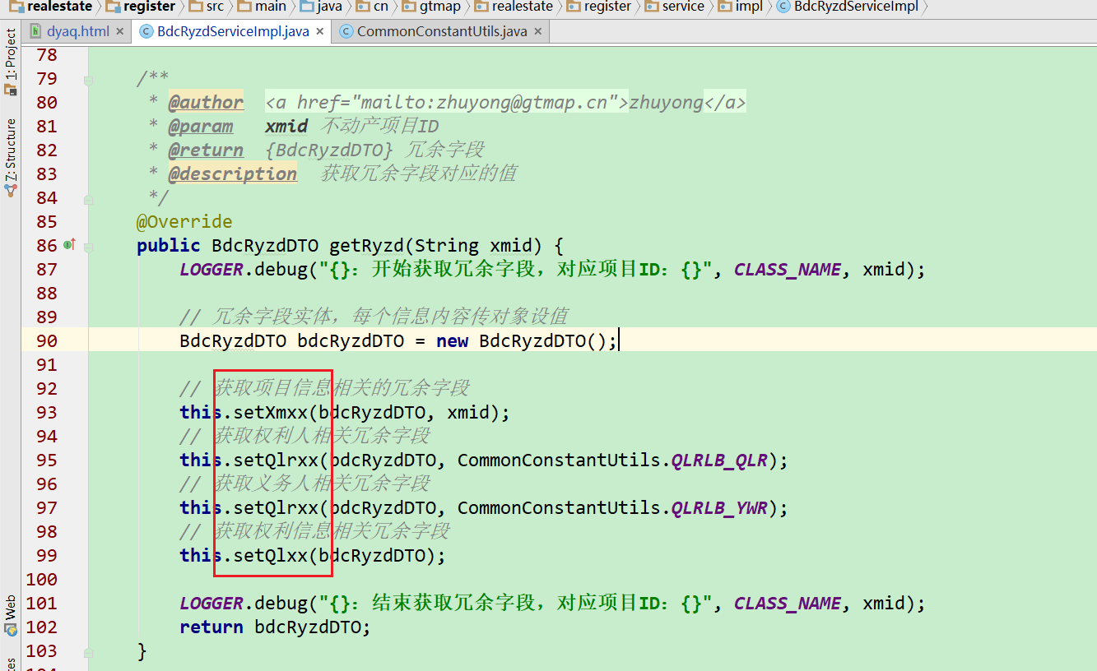
反馈记录 |  |  | 计划完成时间 |  | 缺陷类型
 |  |  | 原因说明 | 1、参数传实体引用，为了避免get方法歧义，修改相关获取信息方法为set** 2、参数xmid之前已在controller中统一判断
 |  |  | 原因说明
缺陷2
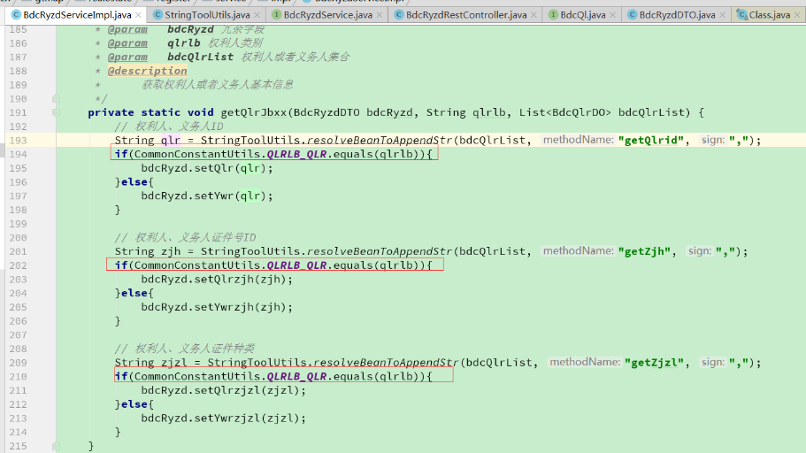 缺陷描述 | 缺陷截图 |  | 缺陷说明 |  | 缺陷已完成截图
 |  |  | 重复代码可以精简； 是否要考虑空值是否处理？ 第一个权利人的处理应该是个BUG吧？getQlrid,如果是BUG增加单元测试。 权利人展现有顺序的，获取或者展现时根据顺序号排序（确认需求） |  | 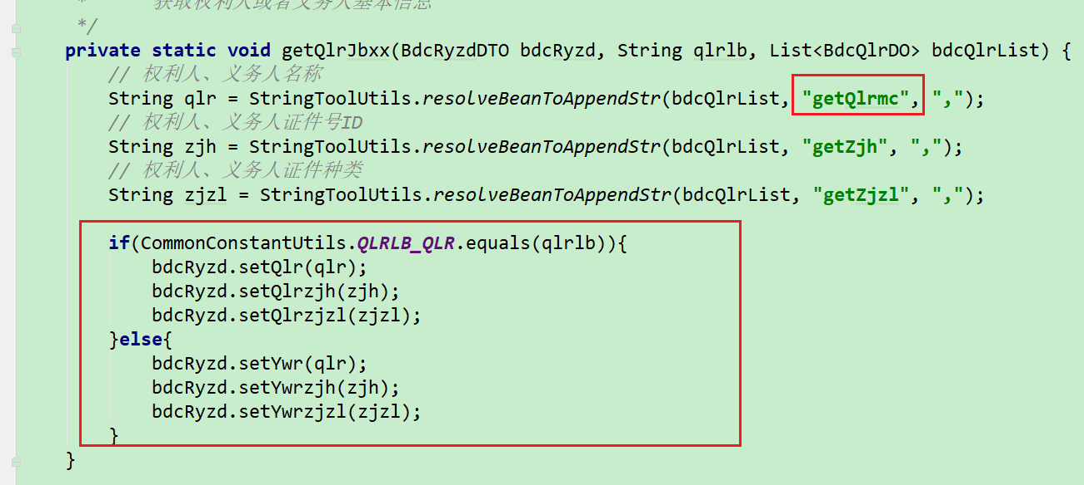 | getQlrId应该冗余名称， 顺序已让服务提供者修改
反馈记录 |  |  | 计划完成时间 | 2018.12.15 | 缺陷类型
 |  |  | 原因说明
 |  |  | 原因说明
缺陷3
缺陷描述 | 缺陷截图 |  | 缺陷说明 |  | 缺陷已完成截图
 | 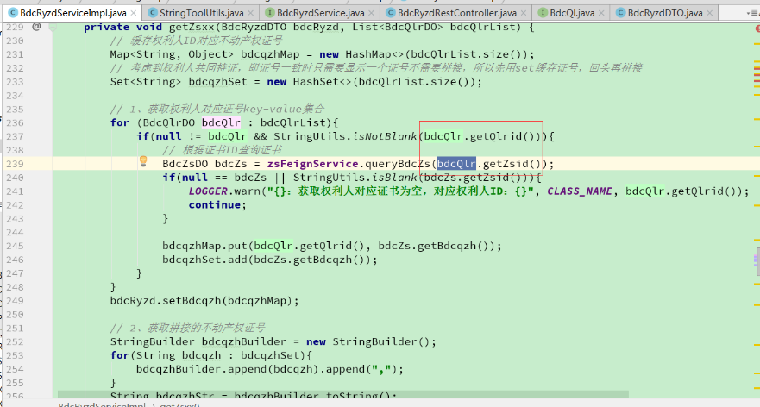 |  | 空值判断错了吧？
反馈记录 |  |  | 计划完成时间 |  | 缺陷类型
 |  |  | 原因说明 | 判断没有问题，上面的判空是判断权利人是否为空，为了避免外部服务返回的是new一个空对象，所以追加主键ID的判断，确保确实获取到了权利人。下面的getZsid这个证书ID的空与否由对应的服务提供者判断，如果为空它那边直接返回空了
 |  |  | 原因说明
缺陷4
缺陷描述 | 缺陷截图 |  | 缺陷说明 |  | 缺陷已完成截图

反馈记录 |  |  | 计划完成时间 |  | 缺陷类型
 |  |  | 原因说明
 |  |  | 原因说明
缺陷5
缺陷描述 | 缺陷截图 |  | 缺陷说明 |  | 缺陷已完成截图

反馈记录 |  |  | 计划完成时间 |  | 缺陷类型
 |  |  | 原因说明
 |  |  | 原因说明

